Спецификация
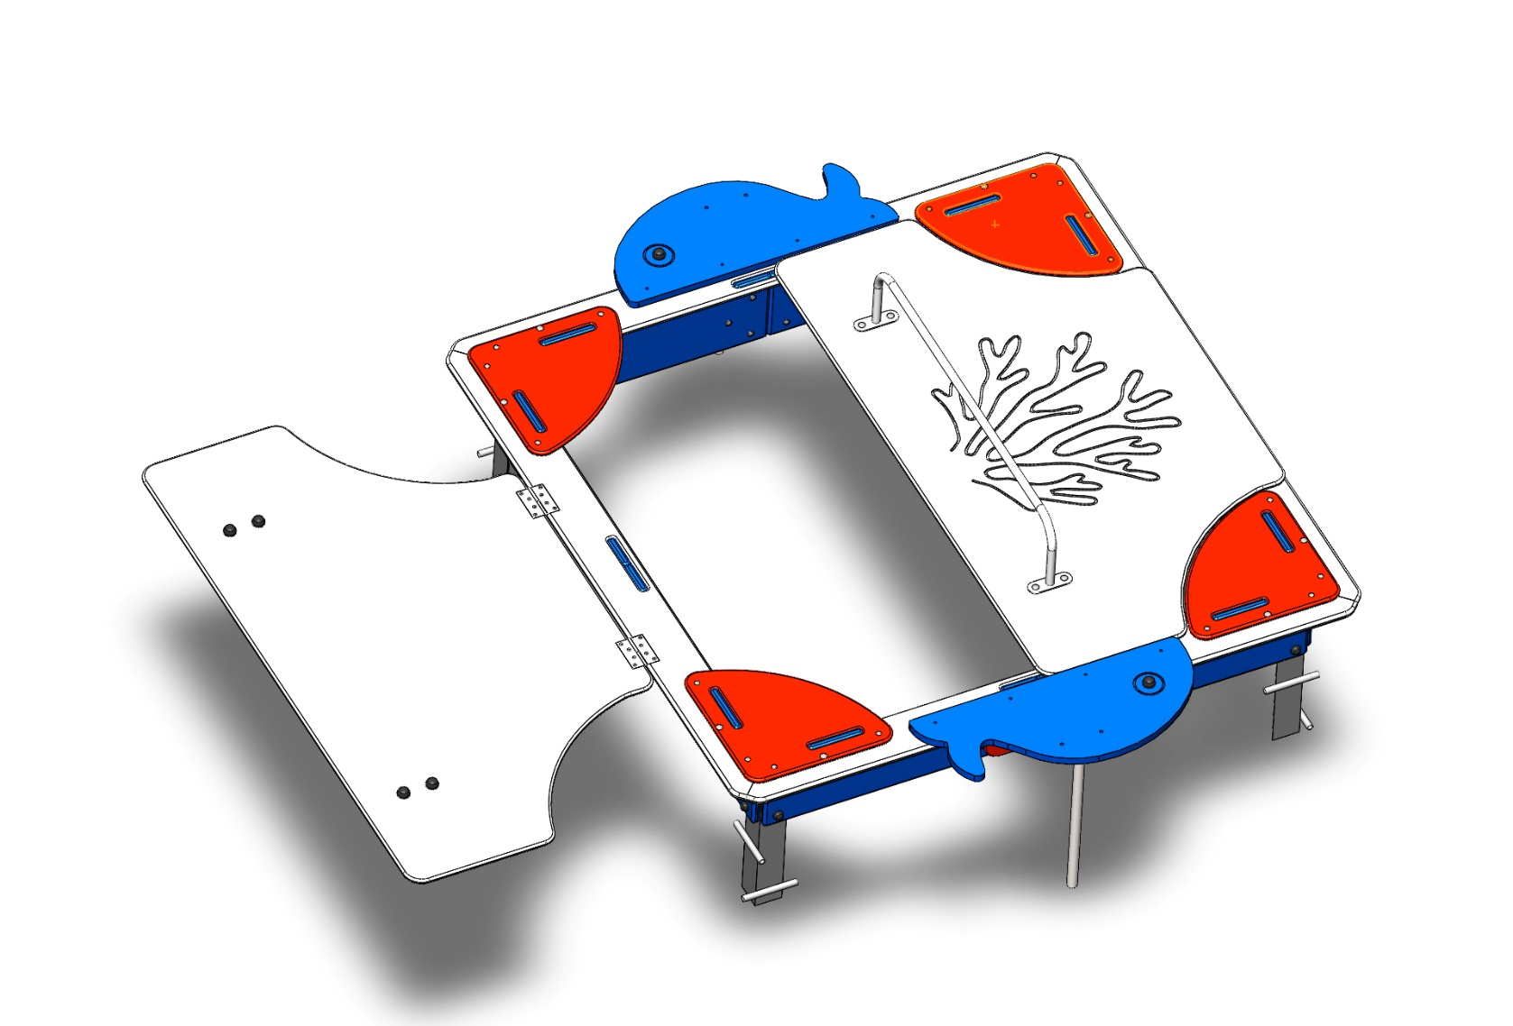
№ п/п | Артикул | Наименование | Кол-во | Изображение | цвет | Длина, м | Ширина, м | Высота, м | Объем, м3
СБОРОЧНЫЕ ЕДИНИЦЫ
1 | 0002МП | Закладная для песочницы (уголок 50х50х500) | 4 |  |  | 0.3 | 0.1 | 0.1 | 0.003
2 | 0001МП | Ручка песочницы ПСР-1.04 | 2 |  | 7015 | 0.075 | 0.075 | 0.26 | 0.001
3 | 0003МП | Уголок 55x55x40 | 10 |  | 7015 | 0.062 | 0.062 | 0.04 | 0.000
4 | 000003_П | Борт верхний (песочницы)_ПНД | 4 |  | 7038 | 1.76 | 0.145 | 0.021 | 0.005
5 | 000004_П | Борт боковой (песочницы)_ПНД | 8 |  | 5002 | 0.76 | 0.224 | 0.021 | 0.004
6 | 000002_П | Соединитель бортов (песочницы)_ПНД | 4 |  | 3020 | 0.3 | 0.2 | 0.015 | 0.001
7 | 000005_П | Столик угловой (песочницы)_ПНД | 4 |  | 3020 | 0.411 | 0.411 | 0.015 | 0.003
8 | 002174_П | Крышка песочницы ПСР-1.56 с выбокой "коралл" (1590х875)_ПНД | 2 |  | 7038 | 1.59 | 0.875 | 0.021 | 0.029
9 | 002175_П | Кит песочницы ПСР-1.56 (750х320)_ПНД | 2 |  | 5002 | 0.75 | 0.32 | 0.021 | 0.005
10 | 0004МП | Подпорка головы (песочница-букашка) | 2 |  | 7015 | 0.062 | 0.062 | 0.04 | 0.000
ПОКУПНЫЕ ИЗДЕЛИЯ
11 |  | Колпачок пластиковый составной М6-27 | 62 |  | Цвет, RAL черный | 0.027 | 0.027 | 0.016 | 0.000
12 |  | Колпачок пластиковый составной М8-32,5 | 36 |  | Цвет, RAL черный | 0.036 | 0.036 | 0.023 | 0.000029808

 |  | Болт М6х35 мебельный с полукр.гол. и усом | 32
 |  | Болт мебельный М6х55 DIN607 | 30
 |  | Шайба М8 плоская | 52
 |  | Гайка М6 шестигранная | 62
 |  | Гайка М6 шестигранная | 36
 |  | 3,5х25 Саморез по г/к окс.круп.резьба | 16
 |  | Петля карточная BF 2 (50 мм) СР Хром | 4

